操作
コネクトシティ_仕様書_プレイヤー

仕様書：操作

トップページ
 | Xboxコントローラー操作
リソース

操作
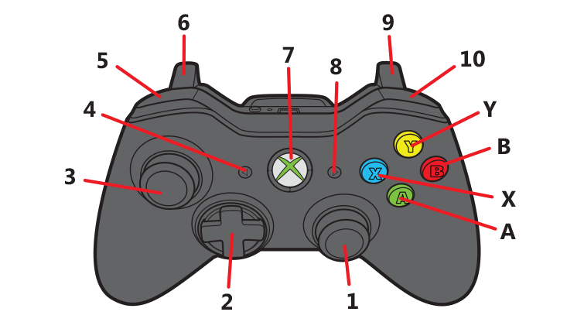
状態

 |  | 名前 | 操作名称 | 説明 | 入力（上図）
 |  | 決定 | B | メニューの選択時 | B
 |  | キャンセル | A | メニューの選択時/ポーズ画面の選択時/遊び方表画面選択時 | A
 |  | 選択 | スティック・十字 | メニューの選択時 | ２・３
 |  | 遊び方表 | X | 長押しする事で遊び方表を表示 | X
 |  | 戻る | Y | 長押しする事でゲームシーンからセレクトシーンへ遷移 | Y
 |  | 移動 | 十字 | プレイヤーの移動 | 2
 |  | ジャンプ | B | プレイヤーのジャンプ | B
 |  | 空間操作(左画面) | スティック | 画面左側に存在するブロックを操作 | 3
 |  | 空間操作(右画面) | スティック | 画面右側に存在するブロックを操作 | 1

 |  | キーボード・マウス 操作

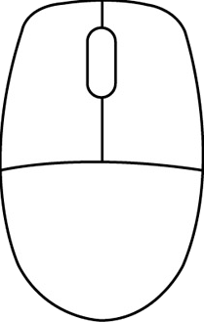
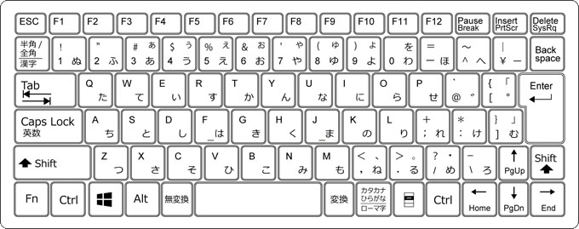

 |  | 名前 | 操作名称 | 説明 | ー
 |  | 決定 | エンター/Z | メニューの選択時
 |  | キャンセル | バックスペース | メニューの選択時/ポーズ画面の選択時/遊び方表画面選択時
 |  | 選択 | ←↑→↓ | メニューの選択時
 |  | 遊び方表 | G | 長押しする事で遊び方表を表示
 |  | 戻る | H | 長押しする事でゲームシーンからセレクトシーンへ遷移
 |  | 移動 | W/A/S/D | プレイヤーの移動
 |  | ジャンプ | スペース | プレイヤーのジャンプ
 |  | 空間操作(左画面) | FとW/A/S/D | 画面左側に存在するブロックを操作(Fキー押しながらW/A/S/Dで操作)
 |  | 空間操作(右画面) | JとO/K/L/+ | 画面右側に存在するブロックを操作(Jキー押しながらO/K/L/+で操作)

